Tabell nr. 2 + figur nr.11
Tabell nr. 2
CURRENT_YE | GCO |  |  |  |  |  | Antall GCO og ikke - GCO selskaper per år i perioden 2005 - 2015
AR | 0 | 1 | Total

 |  |  |  | Year | Ikke - GCO selskaper | GCO - selskaper | Total
2005 | 176.802 | 5.887 | 182.689
2006 | 204.523 | 4.448 | 208.971 | 2005 | 176,802 | 5,887 | 182,689
2007 | 217.247 | 4.949 | 222.196 | 2006 | 204,523 | 4,448 | 208,971
2008 | 227.881 | 6.074 | 233.955 | 2007 | 217,247 | 4,949 | 222,196
2009 | 230.836 | 7.377 | 238.213 | 2008 | 227,881 | 6,074 | 233,955
2010 | 232.924 | 9.838 | 242.762 | 2009 | 230,836 | 7,377 | 238,213
2011 | 236.339 | 12.013 | 248.352 | 2010 | 232,924 | 9,838 | 242,762
2012 | 250.216 | 11.037 | 261.253 | 2011 | 236,339 | 12,013 | 248,352
2013 | 266.524 | 7.523 | 274.047 | 2012 | 250,216 | 11,037 | 261,253
2014 | 274.744 | 11.600 | 286.344 | 2013 | 266,524 | 7,523 | 274,047
2015 | 291.334 | 8.555 | 299.889 | 2014 | 274,744 | 11,600 | 286,344
 |  |  |  | 2015 | 291,334 | 8,555 | 299,889
Total | 2,609,370 | 89.301 | 2,698,671
 |  |  |  | Total | 2,609,370 | 89,301 | 2,698,671

Kilde: Datamateriale hentet fra STATA - utdraget presentert i vedlegg 3

 |  |  |  |  | Year | GCO - selskaper
 |  |  |  |  | 2005 | 5,887
 |  |  |  |  | 2006 | 4,448
 |  |  |  |  | 2007 | 4,949
 |  |  |  |  | 2008 | 6,074
 |  |  |  |  | 2009 | 7,377
 |  |  |  |  | 2010 | 9,838
 |  |  |  |  | 2011 | 12,013
 |  |  |  |  | 2012 | 11,037
 |  |  |  |  | 2013 | 7,523
 |  |  |  |  | 2014 | 11,600
 |  |  |  |  | 2015 | 8,555

Figur nr. 11
Antall GCO - selskaper per år i perioden 2005 - 2015

Figur nr. 12
Figur nr.12

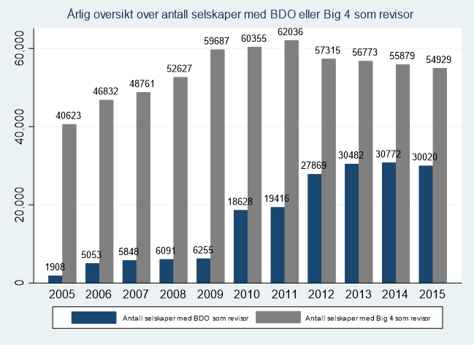

Antall selskaper med BDO eller "Big 4" som revisor i perioden 2005 -2015
 | Selskaper revidert av BDO | Selskaper revidert av Big 4
2005 | 1,908 | 40,623
2006 | 5,053 | 46,832
2007 | 5,848 | 48,761
2008 | 6,091 | 52,627
2009 | 6,255 | 59,687
2010 | 18,628 | 60,355
2011 | 19,416 | 62,036
2012 | 27,869 | 57,315
2013 | 30,482 | 56,773
2014 | 30,772 | 55,879
2015 | 30,020 | 54,929
 |  | Antall selskaper med BDO eller Big 4 som revisor
 | i perioden 2015 - 2015

Year | Selskaper revidert av BDO | Selskaper revidert av Big 4

2005 | 1,908 | 40,623
2006 | 5,053 | 46,832
2007 | 5,848 | 48,761
2008 | 6,091 | 52,627
2009 | 6,255 | 59,687
2010 | 18,628 | 60,355
2011 | 19,416 | 62,036
2012 | 27,869 | 57,315
2013 | 30,482 | 56,773
2014 | 30,772 | 55,879
2015 | 30,020 | 54,929

Kilde: Datamateriale hentet fra STATA - utdraget presentert i vedlegg 3

Figur nr. 13
 | Figur nr. 13
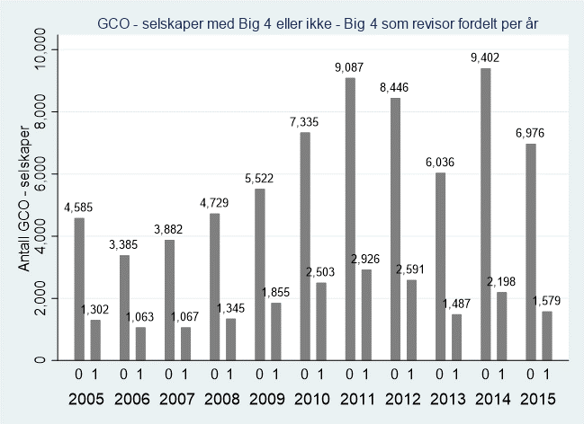

Antall GCO - selskaper som revideres av "Big 4" eller ikke, mellom 2005 og 2015
 | Selskaper som revideres av Big 4 | Selskaper som ikke revideres av Big 4
2005 | 1,302 | 4,585
2006 | 1,063 | 3,385
2007 | 1,067 | 3,882
2008 | 1,345 | 4,729
2009 | 1,855 | 5,522
2010 | 2,503 | 7,335
2011 | 2,926 | 9,087
2012 | 2,591 | 8,446
2013 | 1,487 | 6,036
2014 | 2,198 | 9,402
2015 | 1,579 | 6,976
 |  | Antall GCO - selskaper med Big 4 eller ikke - Big 4 som revisor
 | i perioden 2015 - 2015

Year | Selskaper som revideres av Big 4 | Selskaper som ikke revideres av Big 4

2005 | 1,302 | 4,585
2006 | 1,063 | 3,385
2007 | 1,067 | 3,882
2008 | 1,345 | 4,729
2009 | 1,855 | 5,522
2010 | 2,503 | 7,335
2011 | 2,926 | 9,087
2012 | 2,591 | 8,446
2013 | 1,487 | 6,036
2014 | 2,198 | 9,402
2015 | 1,579 | 6,976

Kilde: Datamateriale hentet fra STATA - utdraget presentert i vedlegg 3

Figur nr.14
 | Figur nr. 14

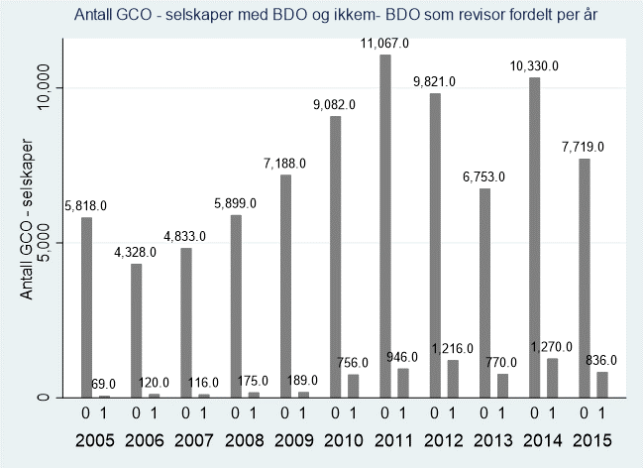

Antall GCO - selskaper som revideres av BDO eller ikke, mellom 2005 og 2015
 | Selskaper som revideres av BDO | Selskaper som ikke revideres av BDO
2005 | 69 | 5,818
2006 | 120 | 4,328
2007 | 116 | 4,833
2008 | 175 | 5,899
2009 | 189 | 7,188
2010 | 756 | 9,082
2011 | 946 | 11,067
2012 | 1,216 | 9,821
2013 | 770 | 6,753
2014 | 1,270 | 10,330
2015 | 836 | 7,719
 |  | Antall GCO - selskaper som revideres av BDO eller ikke i perioden 2005 - 2015

Year | Selskaper som revideres av BDO | Selskaper som ikke revideres av BDO

2005 | 69 | 5,818
2006 | 120 | 4,328
2007 | 116 | 4,833
2008 | 175 | 5,899
2009 | 189 | 7,188
2010 | 756 | 9,082
2011 | 946 | 11,067
2012 | 1,216 | 9,821
2013 | 770 | 6,753
2014 | 1,270 | 10,330
2015 | 836 | 7,719

Kilde: Datamateriale hentet fra STATA - utdraget presentert i vedlegg 3

Dofile fra STATA
Kopi av Do-file fra STATA med alle kommandoene benyttet:
use "C:\Users\dayan\Desktop\STATA-rådata\CCGR.dta"
merge 1:1 _n using "C:\Users\dayan\Desktop\STATA-rådata\rådata fra veileder.dta"
save "C:\Users\dayan\Desktop\STATA-rådata\GCO-modellen-2.SEPTEMBER.dta"
rename yr CURRENT_YEAR
xtset pcid CURRENT_YEAR, yearly
sort pcid CURRENT_YEAR
tsset pcid CURRENT_YEAR, yearly
rename item_109 CL
rename item_78 CA
rename item_98 LTD
rename item_76 CS
rename item_64 INV
rename item_19 EBIT
rename item_9 SALES
rename item_87 BVE
rename item_63 NCA
rename item_86 RE
rename item_39 NI
generate TA = CA+NCA
generate WC = CA-CL
generate TL = CL+LTD
generate CACL= CA/CL
generate LTDTA = LTD/TA
generate CSTA = CS/TA
generate INVTA = INV/TA
generate EBITTA = EBIT/TA
generate SALESTA = SALES/TA
generate TLTA = TL/TA
generate RETA = RE/TA
generate BVE_TL = BVE/TL
generate WC_TA = WC/TA
mvencode CACL LTDTA CSTA INVTA EBITTA SALESTA TLTA RETA BVE_TL WC_TA, mv(0) override
generate LOSS=1 if NI <=0
replace LOSS=0 if NI >=0
rename item_13420 AGE
rename item_13411 AUDITOR
rename ba00 UNMODIFIED_OPINION
rename p80 Andre_presiseringer
winsor CACL, gen(CACLnew) p(0.01)
winsor LTDTA, gen(LTDTAnew) p(0.01)
winsor CSTA, gen(CSTAnew) p(0.01)
winsor INVTA, gen(INVTAnew) p(0.01)
winsor EBITTA, gen(EBITTAnew) p(0.01)
winsor SALESTA, gen(SALESTAnew) p(0.01)
winsor TLTA, gen(TLTAnew) p(0.01)
winsor RETA, gen(RETAnew) p(0.01)
winsor BVE_TL , gen( BVE_TLnew) p(0.01)
winsor WC_TA , gen( WC_TAnew) p(0.01)
gen DELOITTE =1 if item_13410 ==980211282
replace DELOITTE =0 if item_13410 !=980211282
gen PWC =1 if item_13410 ==987009713
replace PWC =0 if item_13410 !=987009713
gen KPMG =1 if item_13410 ==935174627
replace KPMG =0 if item_13410 !=935174627
gen EY =1 if item_13410 ==976389387
replace EY =0 if item_13410 !=976389387
gen BDOAS =1 if item_13410 ==993606650
replace BDOAS =0 if item_13410 !=993606650
gen BDONOR =1 if item_13410 ==875926632
replace BDONOR =0 if item_13410 !=875926632
generate BDO=1 if BDOAS+ BDONOR==1
replace BDO=0 if BDO!=1
generate BIG4=1 if DELOITTE + PWC + KPMG + EY ==1
replace BIG4=0 if BIG4!=1
mvencode f20 p30, mv(0) override
generate GCO=1 if f20+ p30>=1
replace GCO=0 if GCO!=1
generate AFTER2010=1 if CURRENT_YEAR>=2010
replace AFTER2010=0 if AFTER2010!=1
rename item_11102 NACE_CODE
encode NACE_CODE, generate(NACE_CODEnew)
rename p50 TVIST
gen BYGG_ANLEGG=1 if NACE_CODEnew >= 3480& NACE_CODEnew <=3551
replace BYGG_ANLEGG=0 if BYGG_ANLEGG!=1
gen BDO_AFTER2010=1 if BDO+ AFTER2010==2
replace BDO_AFTER2010=0 if BDO_AFTER2010!=1
gen BIG4_AFTER2010=1 if BIG4+ AFTER2010==2
replace BIG4_AFTER2010=0 if BIG4_AFTER2010!=1
generate SIZE = log(TA)
xtprobit GCO CACLnew LTDTAnew CSTAnew INVTAnew EBITTAnew SALESTAnew TLTAnew RETAnew BVE_TLnew WC_TAnew BDO BIG4 UNMODIFIED_OPINION AGE SIZE BYGG_ANLEGG BDO_AFTER2010 BIG4_AFTER2010 LOSS, pa vce(robust) nolog
predict Probability
gen PGC=1 if Probability>=0.49
replace PGC=0 if PGC!=1
gen GCO_PGC=1 if GCO+PGC==2
replace GCO_PGC=0 if GCO_PGC!=1
gen TL1=TL
gen NBORROW=D.TL1/L.TL1
sort pcid CURRENT_YEAR
mvencode NBORROW , mv(0) override
gen GNEWS=0 if NBORROW==0
replace GNEWS=0 if NBORROW<=-0.0
replace GNEWS=1 if GNEWS!=0
rename item_115 FEE
gen auditor0=L.item_13410
generate auditor1=item_13410
gen SWITCH=0 if D.auditor1==0
mvencode auditor0 , mv(1000) override
replace SWITCH=0 if auditor0==1000
replace SWITCH=1 if SWITCH!=0
rename p100 NEW_OPINION
xtprobit GCO_PGC CACLnew LTDTAnew CSTAnew INVTAnew EBITTAnew SALESTAnew TLTAnew RETAnew BVE_TLnew WC_TAnew BDO BIG4 SWITCH TVIST SIZE BDO_AFTER2010 BIG4_AFTER2010 Andre_presiseringer NEW_OPINION GNEWS, pa vce (robust)nolog
testnl (_b[BDO] =_b[BIG4])
testnl (_b[ BDO_AFTER2010 ] =_b[ BIG4_AFTER2010 ])
xtsum GCO CACLnew LTDTAnew CSTAnew INVTAnew EBITTAnew SALESTAnew TLTAnew RETAnew BVE_TLnew WC_TAnew BDO BIG4 UNMODIFIED_OPINION AGE SIZE BYGG_ANLEGG BDO_AFTER2010 BIG4_AFTER2010 LOSS
xtsum GCO_PGC CACLnew LTDTAnew CSTAnew INVTAnew EBITTAnew SALESTAnew TLTAnew RETAnew BVE_TLnew WC_TAnew BDO BIG4 SWITCH TVIST SIZE BDO_AFTER2010 BIG4_AFTER2010 Andre_presiseringer NEW_OPINION GNEWS
tab CURRENT_YEAR GCO
graph bar (sum) BDO BIG4, over( CURRENT_YEAR ) blabel(bar)
graph bar (sum) GCO if GCO==1, over(BIG4) blabel(bar, format(%9.1fc)) over ( CURRENT_YEAR)
graph bar (sum) GCO if GCO==1, over(BDO) blabel(bar, format(%9.1fc)) over ( CURRENT_YEAR)

